Glasreinigung_UG
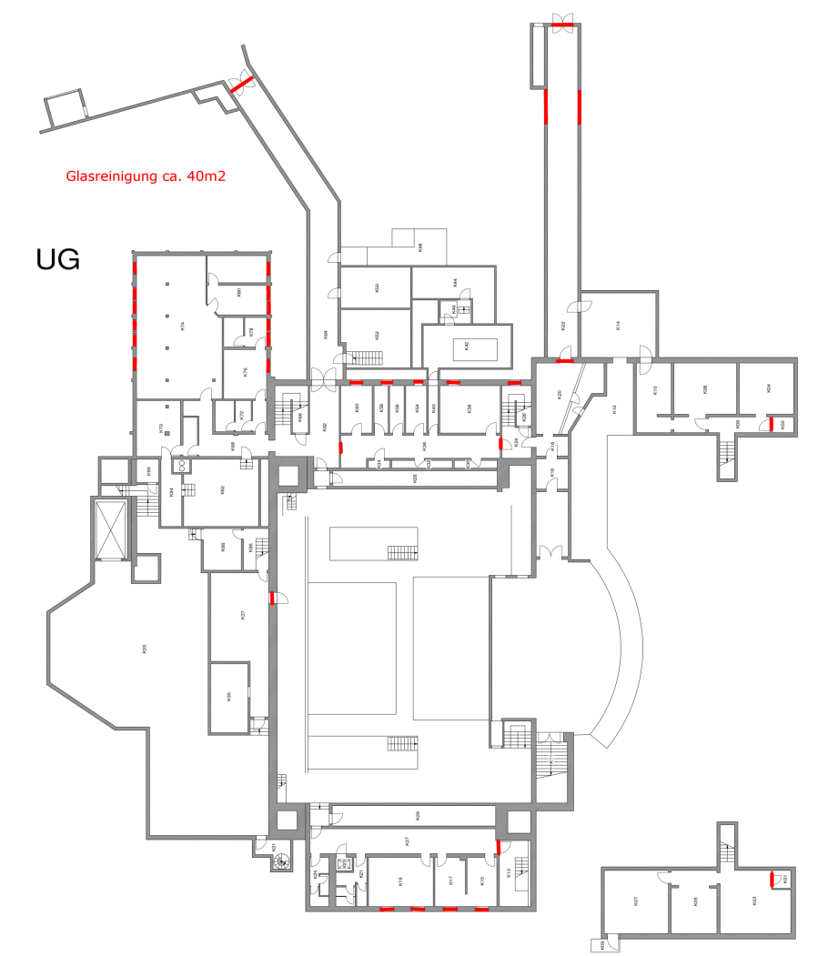
 | Kalkulation der Glas-/Rahmenreinigung Haupthaus des Untergeschosses

 | Glas-/Rahmenreinigung Untergeschoss

 |  | Fläche der zu reinigenden Fenster/Glasfassaden [m2] einseitig: |  | 40

Art der Beschäftigten | Anzahl | Arbeitsbeginn | Arbeitsende | Pause | Arbeitszeit täglich | Werktage | Stundenverrechn-ungssatz
Reiniger (Lohngruppe 6) |  |  |  |  | 0 |  | 0.00 €

 |  |  | Kosten für Glas-/Rahmenreinigung Untergeschoss (netto): |  |  | 0.00 €

Glasreinigung_EG
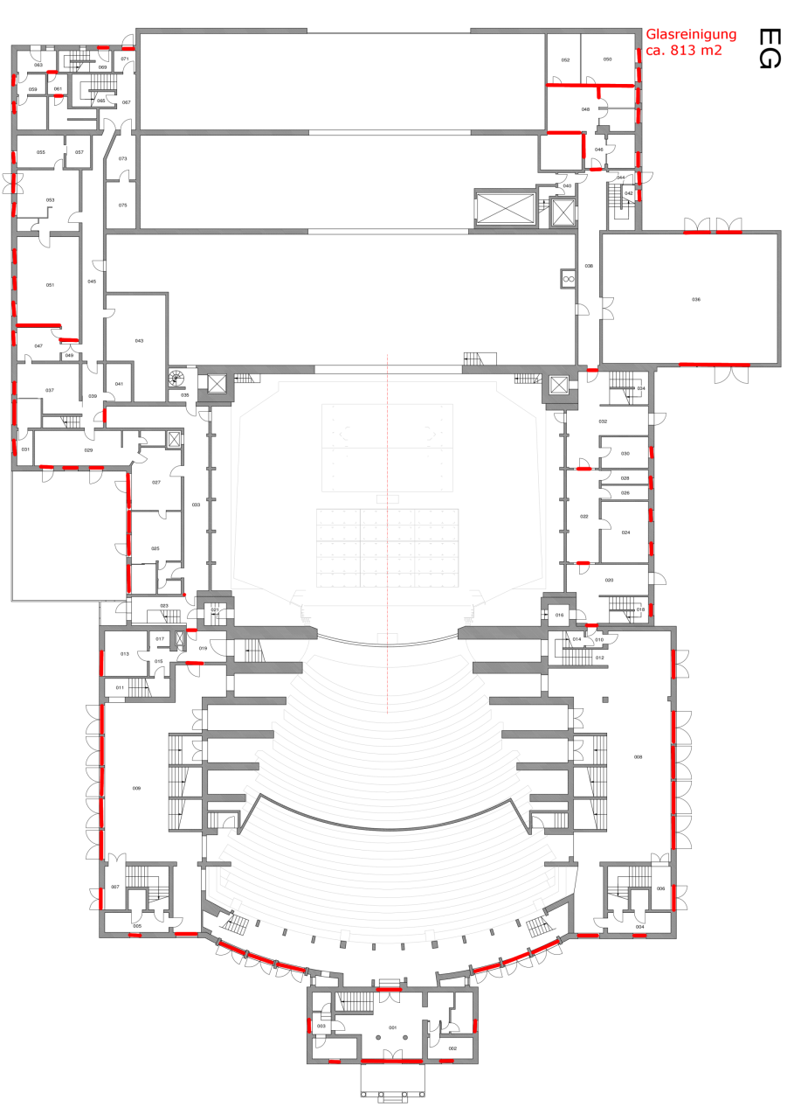
 | Kalkulation Grundreinigung Haupthaus des Erdgeschosses

 | Glas-/Rahmenreinigung Erdgschoss

 |  | Fläche der zu reinigenden Fenster/Glasfassaden [m2] einseitig: |  | 813
 |  | Erneute Glas-/Rahmenreinigung Foyer zu Mitte der Festspielzeit (Termin nach Absprache) |  | 600
 |  | GESAMT: |  | 1413

Art der Beschäftigten | Anzahl | Arbeitsbeginn | Arbeitsende | Pause | Arbeitszeit täglich | Werktage | Stundenverrechn-ungssatz
Reiniger (Lohngruppe 6) |  |  |  |  | 0 |  | 0.00 €

 |  |  | Kosten für Glas-/Rahmenreinigung Erdgeschoss (netto): |  |  | 0.00 €

Glasreinigung_1.OG
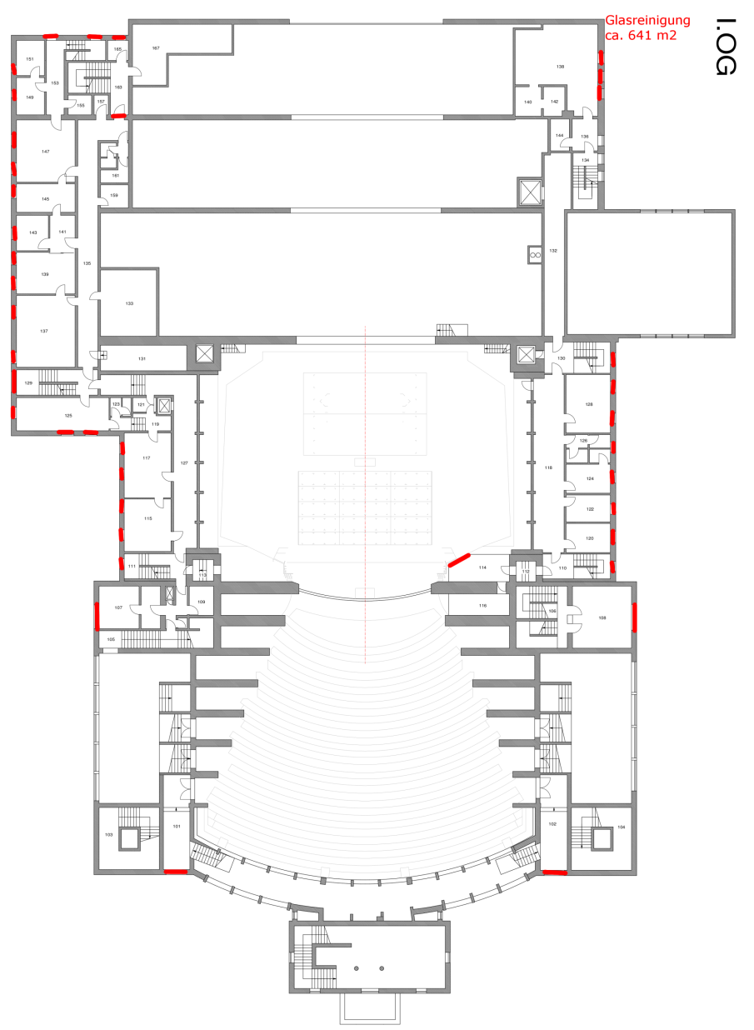
 | Kalkulation der Glas-/Rahmenreinigung Haupthaus des 1. Obergeschosses

 | Glas-/Rahmenreinigung 1. Obergeschoss

 |  | Fläche der zu reinigenden Fenster/Glasfassaden [m2] einseitig: |  | 641

Art der Beschäftigten | Anzahl | Arbeitsbeginn | Arbeitsende | Pause | Arbeitszeit täglich | Werktage | Stundenverrechn-ungssatz
Reiniger (Lohngruppe 6) |  |  |  |  | 0 |  | 0.00 €

 |  |  | Kosten für Glas-/Rahmenreinigung 1. Obergschoss (netto): |  |  | 0.00 €

Glasreinigung_2.OG
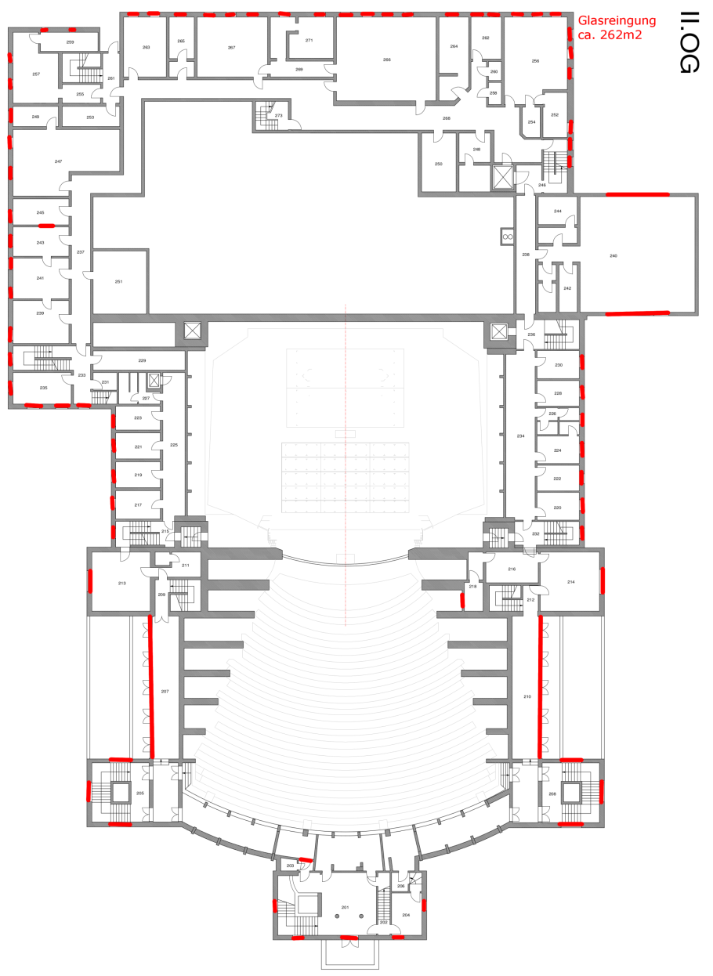
 | Kalkulation der Glas-/Rahmenreinigung Haupthaus des 2. Obergeschosses

 | Glas-/Rahmenreinigung 2. Obergeschoss

 |  | Fläche der zu reinigenden Fenster/Glasfassaden [m2] einseitig: |  | 262

Art der Beschäftigten | Anzahl | Arbeitsbeginn | Arbeitsende | Pause | Arbeitszeit täglich | Werktage | Stundenverrechn-ungssatz
Reiniger (Lohngruppe 6) |  |  |  |  | 0 |  | 0.00 €

 |  |  | Kosten für Glas-/Rahmenreinigung 2. Obergschoss (netto): |  |  | 0.00 €

Glasreinigung_3.OG
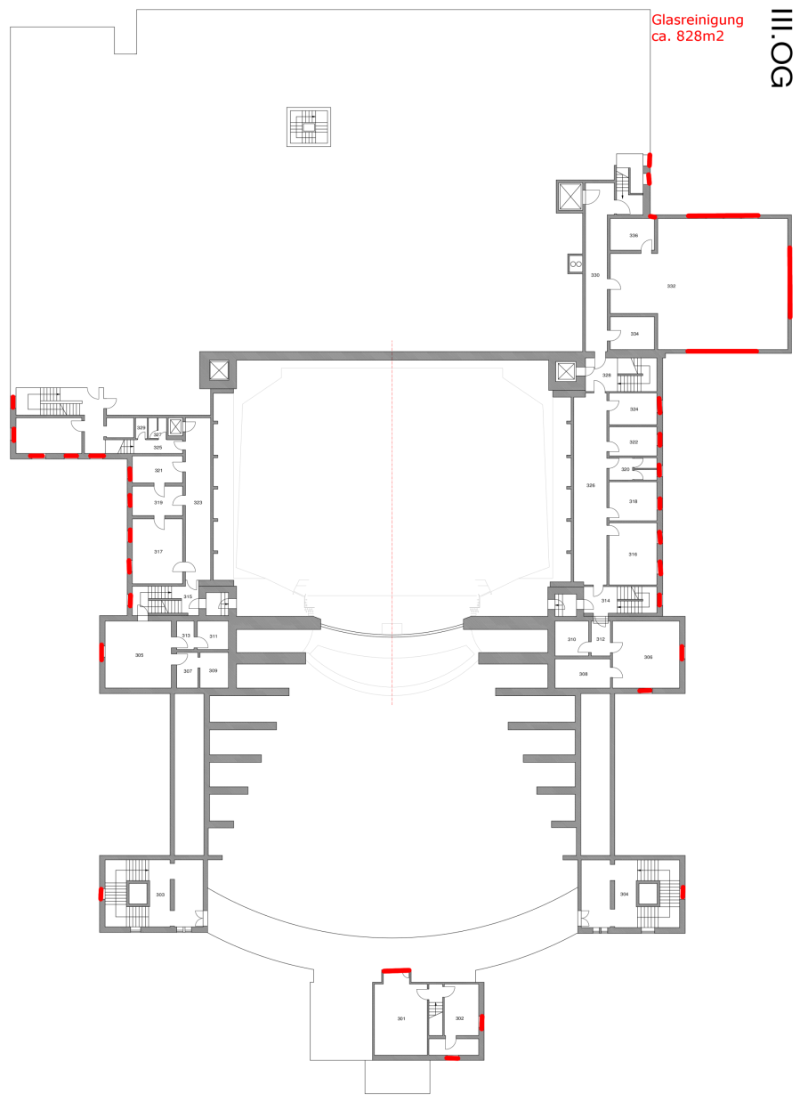
 | Kalkulation der Glas-/Rahmenreinigung Haupthaus des 3. Obergeschosses

 | Glas-/Rahmenreinigung 3. Obergeschoss

 |  | Fläche der zu reinigenden Fenster/Glasfassaden [m2] einseitig: |  | 828

Art der Beschäftigten | Anzahl | Arbeitsbeginn | Arbeitsende | Pause | Arbeitszeit täglich | Werktage | Stundenverrechn-ungssatz
Reiniger (Lohngruppe 6) |  |  |  |  | 0 |  | 0.00 €

 |  |  | Kosten für Glas-/Rahmenreinigung 3. Obergschoss (netto): |  |  | 0.00 €

Glasreinigung_4.OG
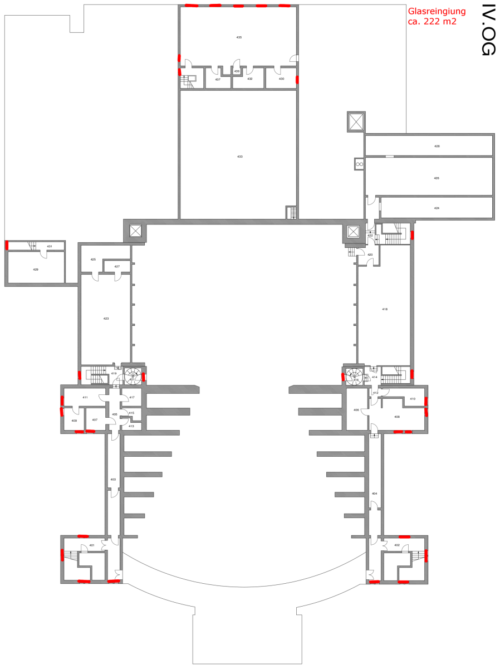
 | Kalkulation der Glas-/Rahmenreinigung Haupthaus des 4. Obergeschosses

 | Glas-/Rahmenreinigung 4. Obergeschoss

 |  | Fläche der zu reinigenden Fenster/Glasfassaden [m2] einseitig: |  | 222

Art der Beschäftigten | Anzahl | Arbeitsbeginn | Arbeitsende | Pause | Arbeitszeit täglich | Werktage | Stundenverrechn-ungssatz
Reiniger (Lohngruppe 6) |  |  |  |  | 0 |  | 0.00 €

 |  |  | Kosten für Glas-/Rahmenreinigung 4. Obergschoss (netto): |  |  | 0.00 €

GLASR_Stimmzimmer_Regie_Chor
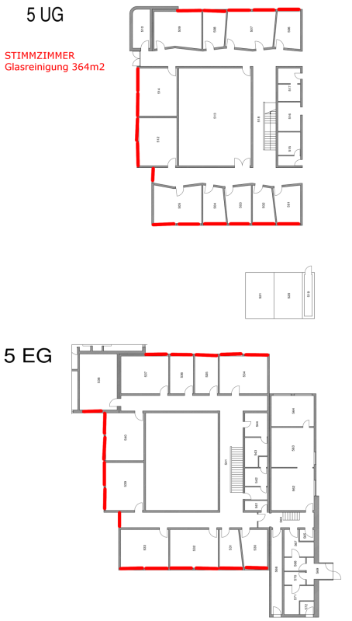
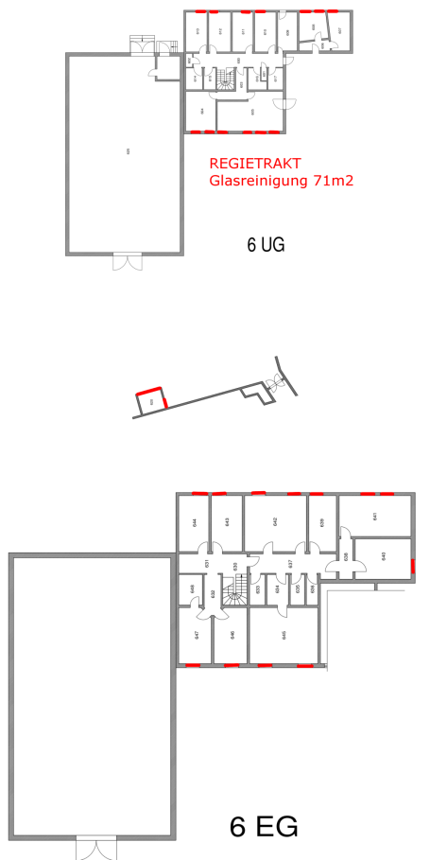
Kalkulation der Glas-/Rahmenreinigung des Stimmzimmer, Regietrakt und Chorsaal

 | Glas-/Rahmenreinigung STIMMZIMMER (UG und EG)

 |  | Fläche der zu reinigenden Fenster/Glasfassaden [m2] einseitig: |  | 364

Art der Beschäftigten | Anzahl | Arbeitsbeginn | Arbeitsende | Pause | Arbeitszeit täglich | Werktage | Stundenverrechn-ungssatz
Reiniger (Lohngruppe 6) |  |  |  |  | 0 |  | 0.00 €

 |  |  | Kosten für Glas-/Rahmenreinigung STIMMZIMMER (UG und EG) (netto): |  |  | 0.00 €

 | Glas-/Rahmenreinigung REGIETRAKT (UG und EG)

 |  | Fläche der zu reinigenden Fenster/Glasfassaden [m2] einseitig: |  | 71

Art der Beschäftigten | Anzahl | Arbeitsbeginn | Arbeitsende | Pause | Arbeitszeit täglich | Werktage | Stundenverrechn-ungssatz
Reiniger (Lohngruppe 6) |  |  |  |  | 0 |  | 0.00 €

 |  |  | Kosten für Glas-/Rahmenreinigung REGIETRAKT (UG und EG) (netto): |  |  | 0.00 €

 | Glas-/Rahmenreinigung CHORSAAL (UG und EG)

 |  | Fläche der zu reinigenden Fenster/Glasfassaden [m2] einseitig: |  | 81

Art der Beschäftigten | Anzahl | Arbeitsbeginn | Arbeitsende | Pause | Arbeitszeit täglich | Werktage | Stundenverrechn-ungssatz
Reiniger (Lohngruppe 6) |  |  |  |  | 0 |  | 0.00 €

 |  |  | Kosten für Glas-/Rahmenreinigung CHORSAAL (UG und EG) (netto): |  |  | 0.00 €

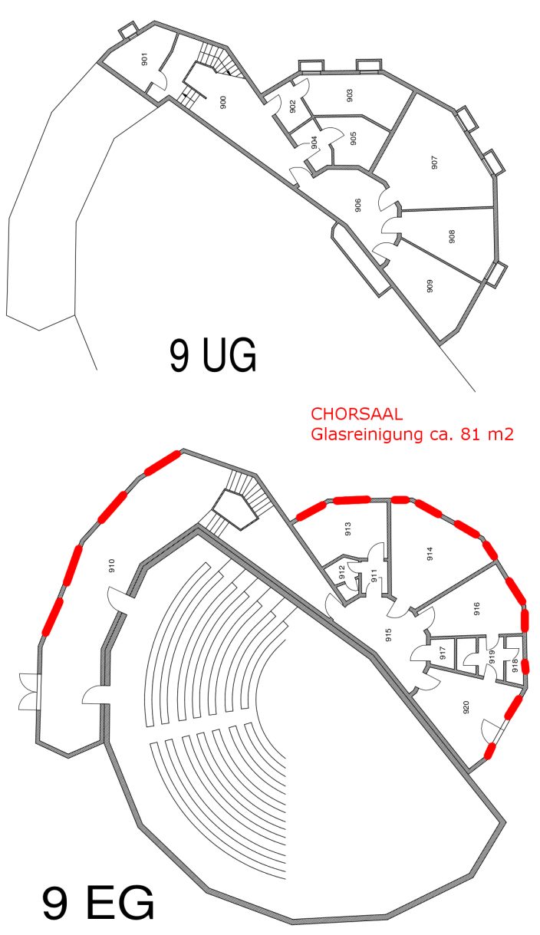

GLASR_Restaurant
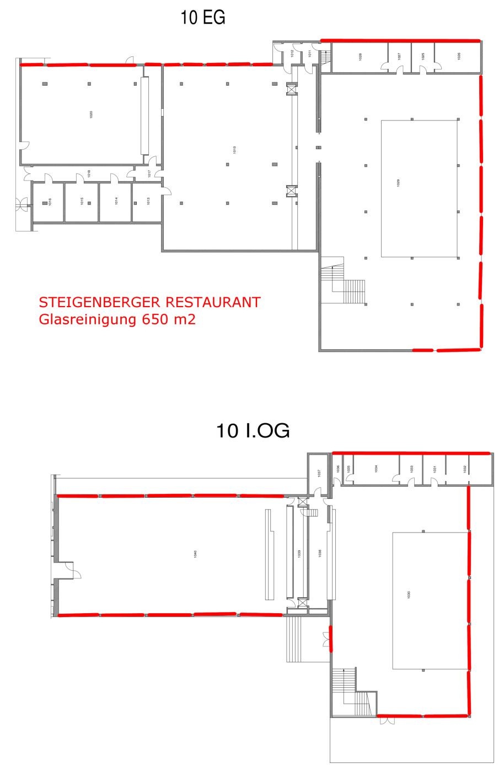
Kalkulation der Glas-/Rahmenreinigung des Restaurant mit Terrasse und Garten

 | Glas-/Rahmenreinigung RESTAURANT (EG und 1. OG)

 |  | Fläche der zu reinigenden Fenster/Glasfassaden [m2] einseitig: |  | 650
 |  | Erneute Glas- und Rahmenreinigung Restaurant |  | 650
 |  | GESAMT: |  | 1300

Art der Beschäftigten | Anzahl | Arbeitsbeginn | Arbeitsende | Pause | Arbeitszeit täglich | Werktage | Stundenverrechn-ungssatz
Reiniger (Lohngruppe 6) |  |  |  |  | 0 |  | 0.00 €

 |  |  | Kosten für Glas-/Rahmenreinigung RESTAURANT (EG und 1. OG) (netto): |  |  | 0.00 €
FESTSPIELRESTAURANT

GLASR_Werkstätten
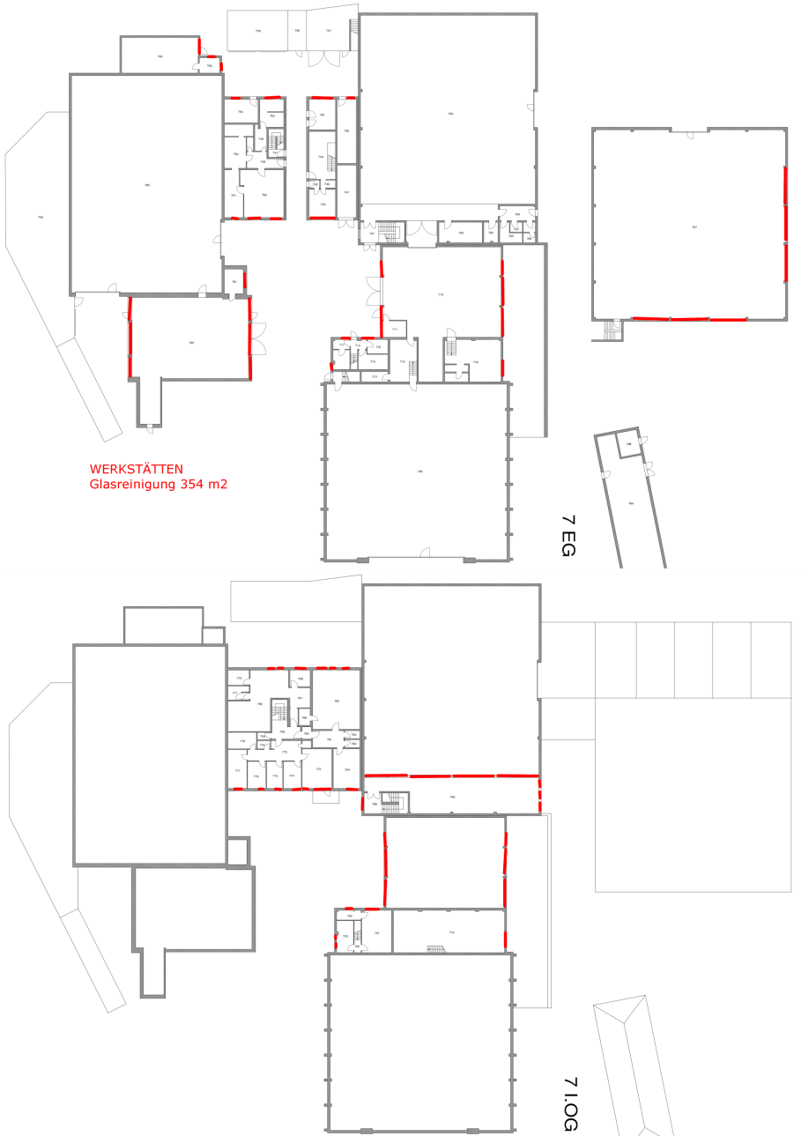
Kalkulation der Glas-/Rahmenreinigung der Werkstätten (EG und 1. OG)

 | Glas-/Rahmenreinigung WERKSTÄTTEN (EG und 1. OG)

 |  | Fläche der zu reinigenden Fenster/Glasfassaden [m2] einseitig: |  | 354

Art der Beschäftigten | Anzahl | Arbeitsbeginn | Arbeitsende | Pause | Arbeitszeit täglich | Werktage | Stundenverrechn-ungssatz
Reiniger (Lohngruppe 6) |  |  |  |  | 0 |  | 0.00 €

 |  |  | Kosten für Glas-/Rahmenreinigung Außenbereich der Werkstätten (EG und 1. OG) (netto): |  |  | 0.00 €

 | Glas-/Rahmenreinigung PROBEBÜHNE 2 und ÜBERGANG (UG, EG, 1. OG und 2. OG)

 |  | Fläche der zu reinigenden Fenster/Glasfassaden [m2] einseitig: |  | 96

Art der Beschäftigten | Anzahl | Arbeitsbeginn | Arbeitsende | Pause | Arbeitszeit täglich | Werktage | Stundenverrechn-ungssatz
Reiniger (Lohngruppe 6) |  |  |  |  | 0 |  | 0.00 €

 |  |  | Kosten für Glas-/Rahmenreinigung Außenbereich der PROBEBÜHNE 2 und ÜBERGANG (UG, EG, 1. OG und 2. OG) (netto): |  |  | 0.00 €

